表格视图
商品编号 | 商品图片 | 商品名称 | 规格 | 进货价 | 分销价 | 总包配送费 | 水站分销配送费 | 工人零售配送费 | 工人水站配送费 | 工人零售机配送费
SPBM001 | 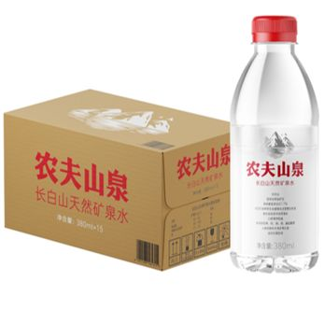 | 380mL天然矿泉水15入纸箱 | 380ml*15 | ￥15.00 | ￥18.00 | ￥4.00 | ￥2.50 | ￥2.00 | ￥0.45
SPBM002 | 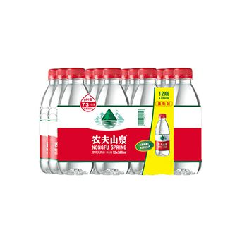 | 380mL天然水12入彩膜 | 380ml*12 | ￥9.00 | ￥10.50 | ￥4.00 | ￥2.50 | ￥2.00 | ￥0.45
SPBM003 | 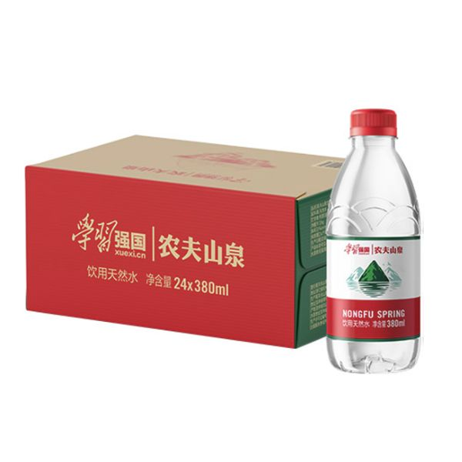 | 380mL天然水24入纸箱学习强国 | 380ml*24 | ￥19.00 | ￥21.00 | ￥8.00 | ￥5.00 | ￥4.00 | ￥0.90
SPBM004 | 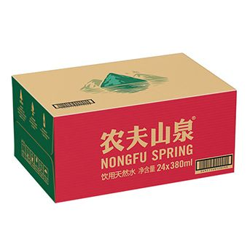 | 380mL天然水24入纸箱 | 380ml*24 | ￥19.00 | ￥21.00 | ￥8.00 | ￥5.00 | ￥4.00 | ￥0.90
SPBM005 | 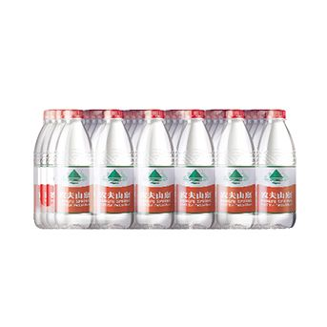 | 380mL天然水24入白膜 | 380ml*24 | ￥18.00 | ￥20.00 | ￥8.00 | ￥5.00 | ￥4.00 | ￥0.90
SPBM006 |  | 550mL天然水12入彩膜马年CNY装 | 550ml*12 | ￥10.00 | ￥10.50 | ￥4.00 | ￥2.50 | ￥2.00 | ￥0.45
SPBM007 |  | 550mL天然水24入白膜马年CNY装 | 550ml*24 | ￥20.00 | ￥21.00 | ￥8.00 | ￥5.00 | ￥4.00 | ￥0.90
SPBM008 |  | 550mL天然水12入彩膜马年CNY-提带装 | 550ml*12 | ￥10.00 | ￥10.50
SPBM009 | 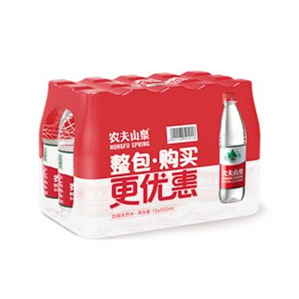 | 550mL天然水15入彩膜 | 550ml*15 | ￥13.30 | ￥16.00
SPBM010 | 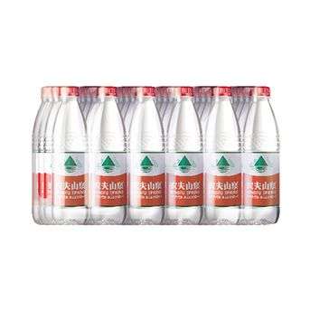 | 550mL天然水24入白膜 | 550ml*24 | ￥20.00 | ￥21.00 | ￥8.00 | ￥5.00 | ￥4.00 | ￥0.90
SPBM011 | 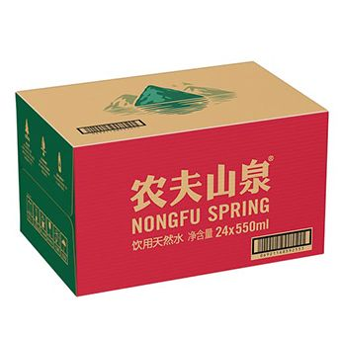 | 550mL天然水24入纸箱 | 550ml*24 | ￥21.00 | ￥22.00 | ￥8.00 | ￥5.00 | ￥4.00 | ￥0.90
SPBM012 |  | 550mL天然水12入彩膜非KA | 550ml*12 | ￥10.00 | ￥10.50 | ￥4.00 | ￥2.50 | ￥2.00 | ￥0.45 | ￥1.00
SPBM013 |  | 550mL天然水12入彩膜KA版 | 550mL*12 | ￥10.00 | ￥10.50 | ￥4.00 | ￥2.50 | ￥2.00 | ￥0.45 | ￥1.00
SPBM014 | 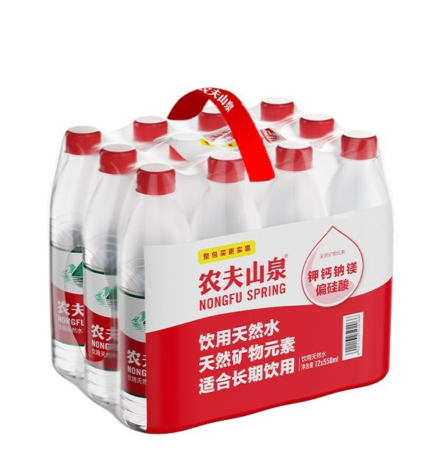 | 550mL天然水12入彩膜量贩提带装KA版 | 550ml*12 | ￥10.00 | ￥10.50 | ￥4.00 | ￥2.50 | ￥2.00 | ￥0.45
SPBM015 |  | 550mL天然水12入彩膜量贩提带装非KA版 | 550ml*12 | ￥10.00 | ￥10.50 | ￥4.00 | ￥2.50 | ￥2.00 | ￥0.45
SPBM016 | 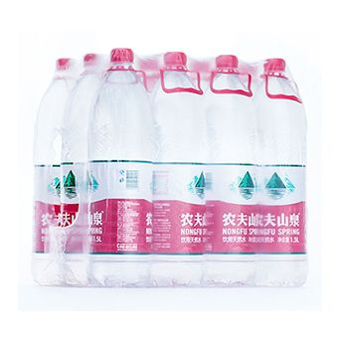 | 1.5L天然水12入白膜 | 1.5L*12 | ￥20.00 | ￥23.00 | ￥8.00 | ￥5.00 | ￥4.00 | ￥0.90
SPBM017 | 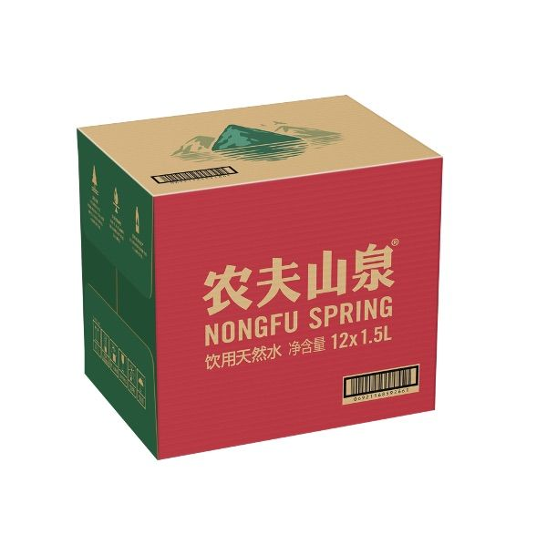 | 1.5L天然水12入纸箱 | 1.5L*12 | ￥21.00 | ￥24.00 | ￥8.00 | ￥5.00 | ￥4.00 | ￥0.90
SPBM018 | 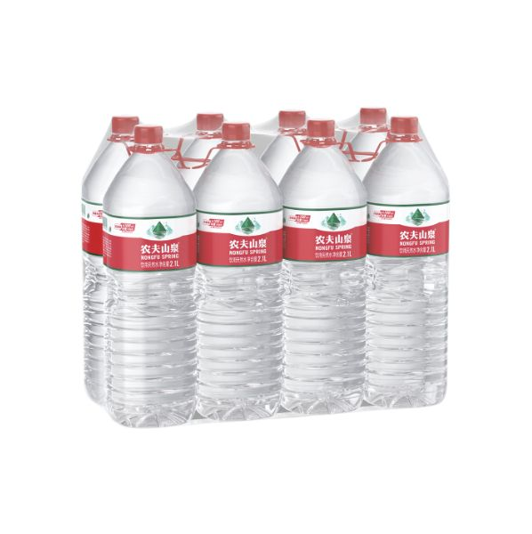 | 2.1L天然水8入白膜 | 2.1L*8
SPBM019 |  | 3L天然水6入纸箱 | 3L*6
SPBM020 | 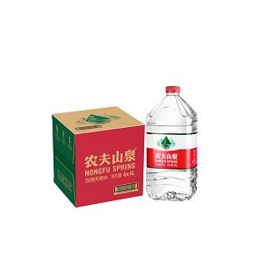 | 4L天然水4入纸箱PET新4L | 4L*4 | ￥19.00 | ￥22.00 | ￥8.00 | ￥5.00 | ￥4.00 | ￥0.90
SPBM021 |  | 4L水4入纸箱HDPE老 | 4L*4 | ￥19.00 | ￥22.00 | ￥8.00 | ￥5.00 | ￥4.00 | ￥0.90
SPBM022 |  | 4L天然水4入纸箱把手瓶 | 4L*4 |  |  | ￥8.00 | ￥5.00 | ￥4.00 | ￥0.90
SPBM023 | 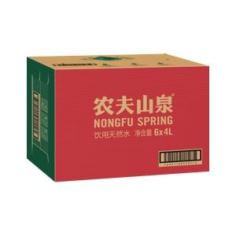 | 4L天然水6入纸箱 | 4L*6 | ￥28.50 | ￥32.00 | ￥10.00 | ￥7.00 | ￥4.00 | ￥0.90 | ￥0.00
SPBM024 | 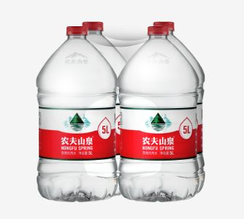 | 5L天然水4入白膜 | 5L*4 | ￥21.00 | ￥24.00 | ￥10.00 | ￥7.00 | ￥4.00 | ￥0.90
SPBM025 | 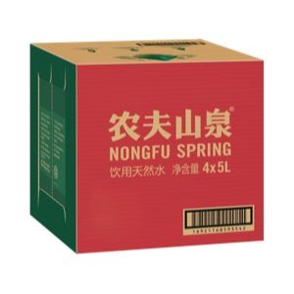 | 5L天然水4入纸箱 | 5L*4 | ￥23.00 | ￥26.00 | ￥10.00 | ￥7.00 | ￥4.00 | ￥0.90 | ￥1.20
SPBM026 | 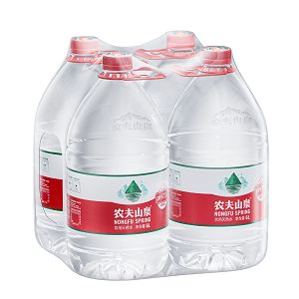 | 6L天然水4入白膜 | 6L*4
SPBM027 | 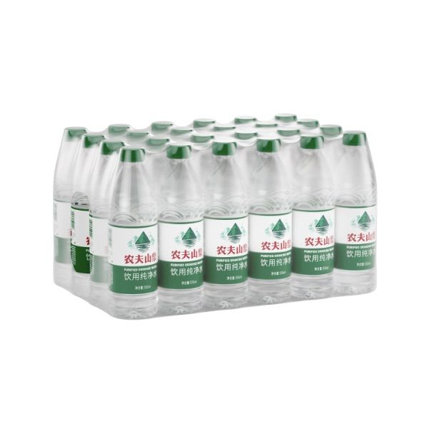 | 550mL纯净水24入白膜 | 550ml*24 | ￥15.00 | ￥18.00 | ￥8.00 | ￥5.00 | ￥4.00 | ￥0.90
SPBM028 |  | 550mL纯净水12入彩膜非KA版 | 550mL*12 | ￥7.50 | ￥9.00 | ￥4.00 | ￥2.50 | ￥2.00 | ￥0.45
SPBM029 | 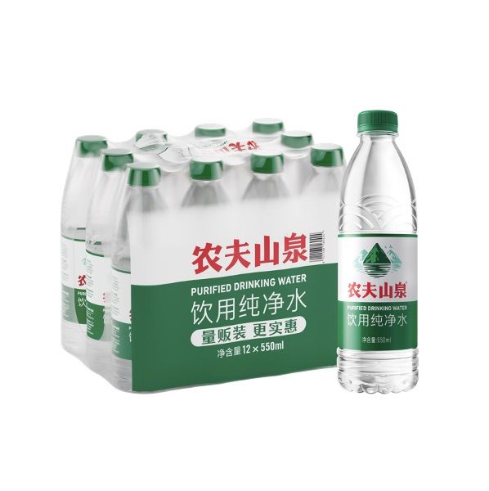 | 550mL纯净水12入彩膜KA版 | 550mL*12 | ￥7.50 | ￥9.00 | ￥4.00 | ￥2.50 | ￥2.00 | ￥0.45
SPBM030 | 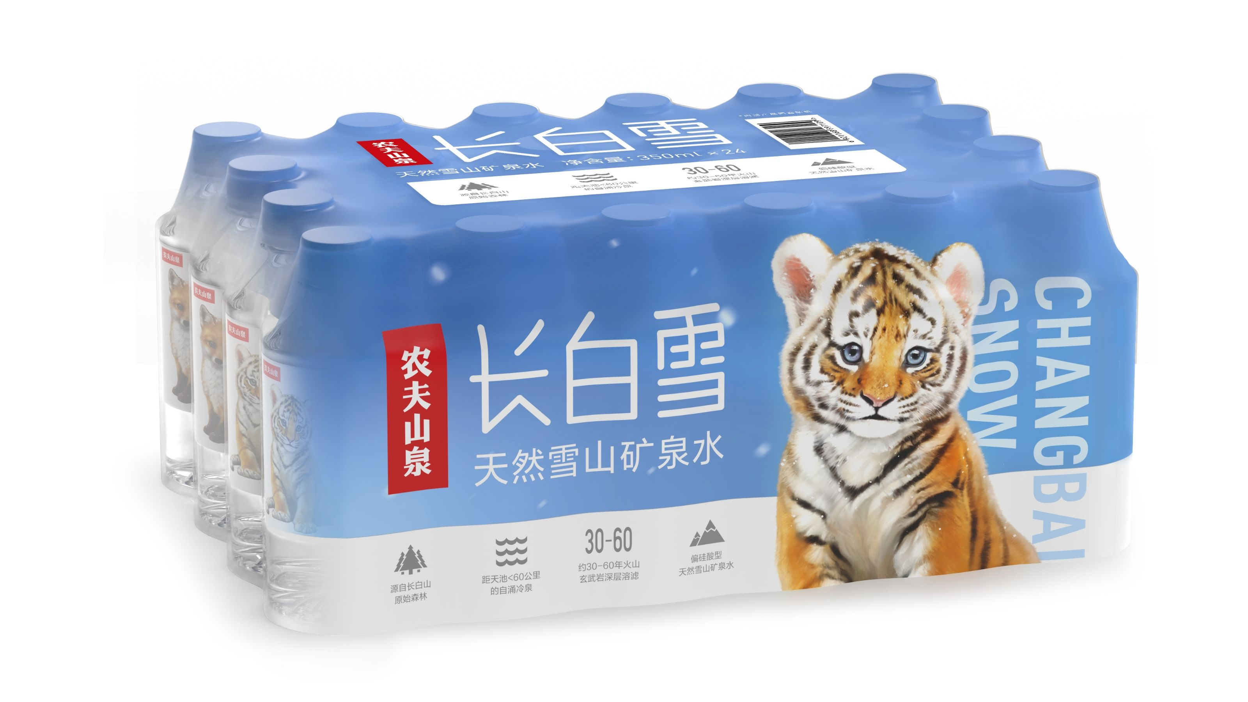 | 350mL长白雪24入纸箱 | 350mL*24 | ￥32.00 | ￥35.00 | ￥8.00 | ￥5.00 | ￥4.00 | ￥0.90
SPBM031 |  | 350mL长白雪4*6纸箱 | 350mL*24 | ￥32.00 | ￥35.00 | ￥8.00 | ￥5.00 | ￥4.00 | ￥0.90
SPBM032 |  | 535mL长白雪24入纸箱彩虎版 | 535mL*24 | ￥36.00 | ￥39.00 | ￥8.00 | ￥5.00 | ￥4.00 | ￥0.90
SPBM033 | 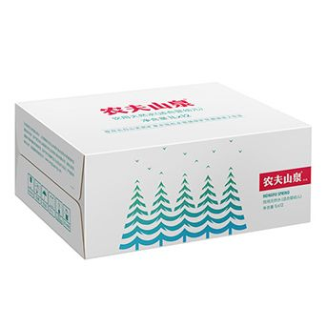 | 1L婴儿水12入纸箱 | 1L*12 | ￥67.00 | ￥70.00 | ￥9.00 | ￥6.00 | ￥4.00 | ￥0.90
SPBM034 |  | 1L婴儿水12入纸箱迪士尼 | 1L*12 | ￥67.00 | ￥70.00 | ￥9.00 | ￥6.00 | ￥4.00 | ￥0.90
SPBM035 |  | 1L婴儿水12入纸箱生肖限定 | 1L*12 | ￥67.00 | ￥70.00 | ￥9.00 | ￥6.00 | ￥4.00 | ￥0.90
SPBM036 |  | 1L婴儿水12入纸箱线条小狗 | 1L*12 | ￥67.00 | ￥70.00 | ￥9.00 | ￥6.00 | ￥4.00 | ￥0.90
SPBM037 | 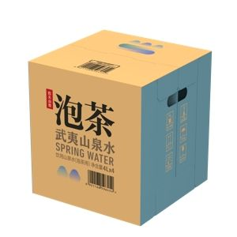 | 4L泡茶水4入纸箱 | 4L*4 | ￥35.00 | ￥38.00 | ￥9.00 | ￥6.00 | ￥4.00 | ￥0.90
SPBM038 |  | 12L桶装水1入单桶 | 12L*1
SPBM039 |  | 12.9L桶装水1入单桶 | 12.9L*1 | ￥12.00 | ￥13.00 | ￥8.50 | ￥3.00 | ￥4.00 | ￥0.90 | ￥1.50
SPBM040 |  | 19L桶装水1入单桶PET | 19L*1 | ￥15.00 | ￥18.00 | ￥10.00 | ￥7.00 | ￥4.00 | ￥0.90
SPBM041 | 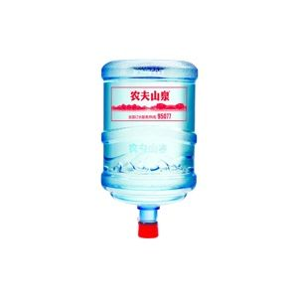 | 19L桶装水1入单桶 | 19L*1 | ￥10.00 | ￥14.00 | ￥11.00 | ￥7.00 | ￥4.00 | ￥0.90
SPBM042 | 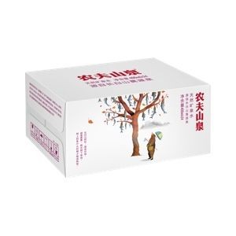 | 400mL运动水24入纸箱 | 400mL*24 | ￥37.50 | ￥41.00
SPBM043 | 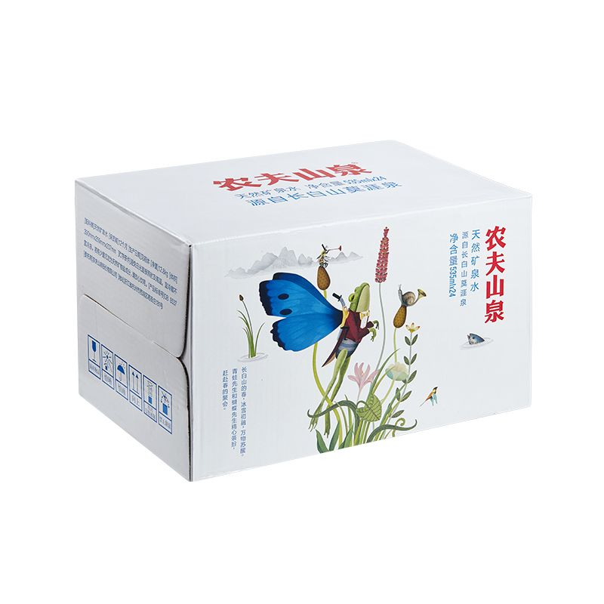 | 535mL运动水运动盖24入纸箱 | 535mL*24 | ￥52.00 | ￥55.00 | ￥8.00 | ￥5.00 | ￥4.00 | ￥0.90
SPBM044 |  | 1.25L冰茶6入纸箱 | 1.25L*6
SPBM045 |  | 600mL冰茶冰柠檬15入纸箱 | 600mL*15 | ￥46.00 | ￥51.00
SPBM046 | 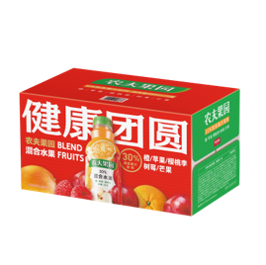 | 450mL农夫果园30%橙苹果樱桃李15入纸箱 | 450ml*15
SPBM047 | 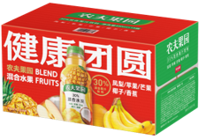 | 450mL农夫果园30%凤梨苹果芒果15入纸箱 | 450mL*15
SPBM048 | 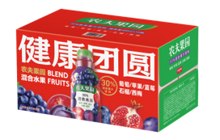 | 450mL农夫果园30%葡萄苹果蓝莓15入纸箱 | 450ml*15
SPBM049 | 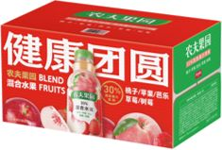 | 450mL农夫果园30%桃苹果芭乐15入纸箱 | 450ml*15
SPBM050 | 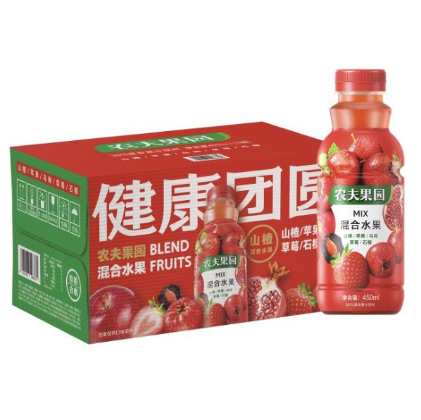 | 450mL农夫果园30%山楂苹果乌梅15入纸箱 | 450ml*15
SPBM051 | 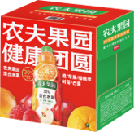 | 1.25L农夫果园30%橙苹果樱桃李6入纸箱 | 1.25L*6
SPBM052 | 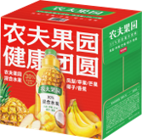 | 1.25L农夫果园30%凤梨苹果芒果6入纸箱 | 1.25L*6
SPBM053 | 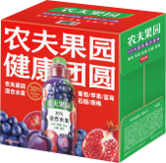 | 1.25L农夫果园30%葡萄苹果蓝莓6入纸箱 | 1.25L*6
SPBM054 | 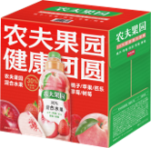 | 1.25L农夫果园30%桃苹果芭乐6入纸箱 | 1.25L*6
SPBM055 | 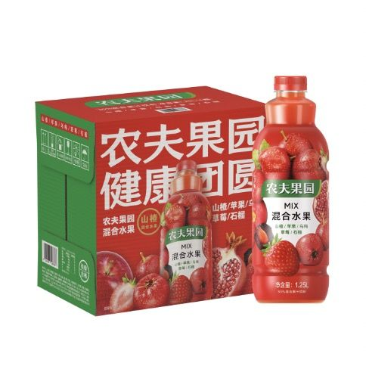 | 1.25L农夫果园30%山楂苹果乌梅6入纸箱 | 1.25L*6
SPBM056 | 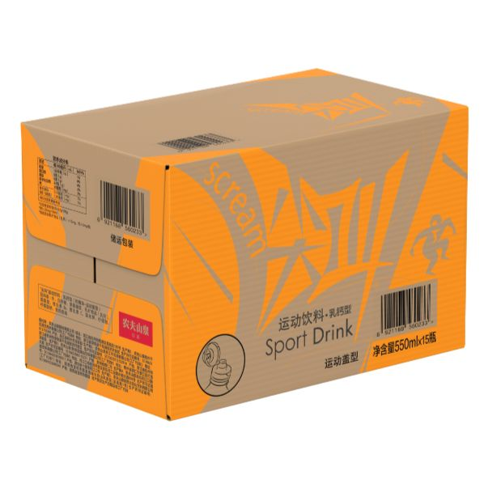 | 550mL尖叫乳钙型柑橘味15入纸箱 | 550mL*15 | ￥46.00 | ￥51.00 | ￥8.00 | ￥5.00 | ￥4.00 | ￥0.90
SPBM057 | 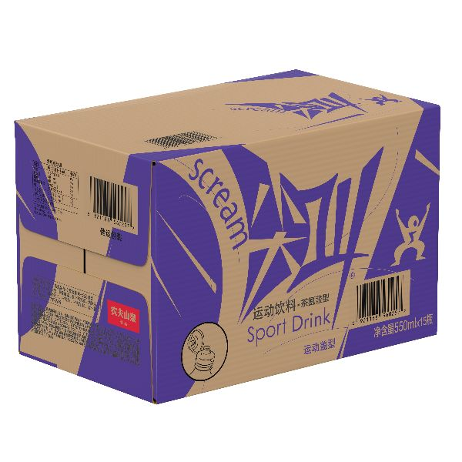 | 550mL尖叫茶氨酸型黄金桃味15入纸箱 | 550ml*15 | ￥46.00 | ￥51.00 | ￥8.00 | ￥5.00 | ￥4.00 | ￥0.90
SPBM058 | 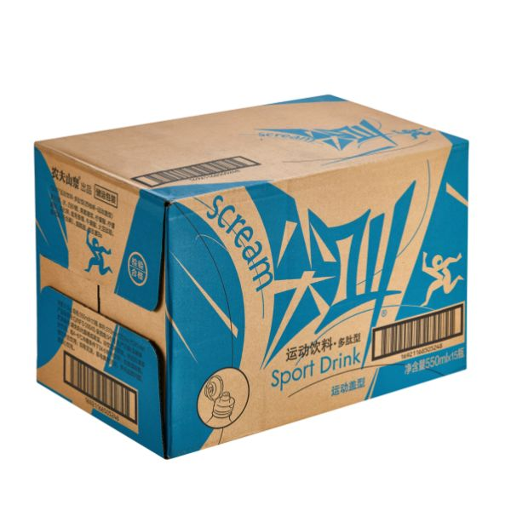 | 550mL尖叫多肽型西柚味15入纸箱 | 550ml*15 | ￥46.00 | ￥51.00 | ￥8.00 | ￥5.00 | ￥4.00 | ￥0.90
SPBM059 | 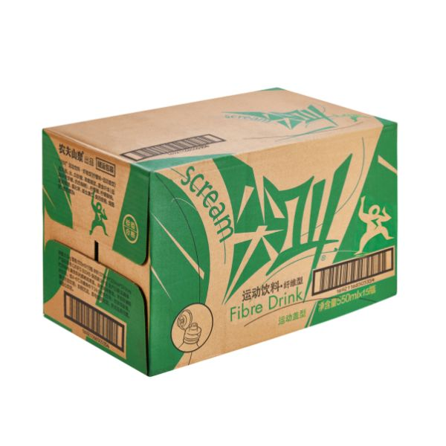 | 550mL尖叫纤维型柠檬味15入纸箱 | 550ml*15 | ￥46.00 | ￥51.00 | ￥8.00 | ￥5.00 | ￥4.00 | ￥0.90
SPBM060 |  | 550mL尖叫等渗型海盐柚子味15入纸箱运动盖 | 550ml*15 | ￥46.00 | ￥51.00 | ￥8.00 | ￥5.00 | ￥4.00 | ￥0.90
SPBM061 |  | 550mL尖叫等渗型海盐青橘味15入纸箱运动盖 | 550ml*15 | ￥46.00 | ￥51.00 | ￥8.00 | ￥5.00 | ￥4.00 | ￥0.90
SPBM062 |  | 250mL水溶C100西柚味12入彩膜 | 250ml*12 | ￥23.00 | ￥25.00 | ￥4.00 | ￥2.50 | ￥2.00 | ￥0.45
SPBM063 | 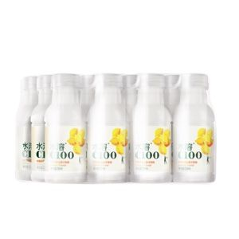 | 250mL水溶C100柠檬味12入彩膜 | 250ml*12 | ￥23.00 | ￥25.00 | ￥4.00 | ￥2.50 | ￥2.00 | ￥0.45
SPBM064 | 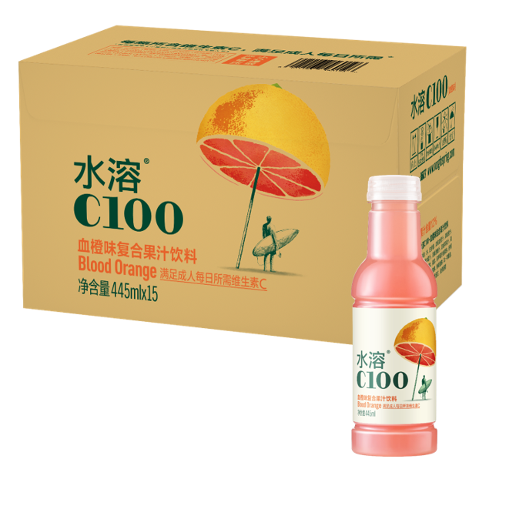 | 445mL水溶C100血橙味15入纸箱 | 445ml*15 | ￥48.00 | ￥53.00 | ￥8.00 | ￥5.00 | ￥4.00 | ￥0.90
SPBM065 | 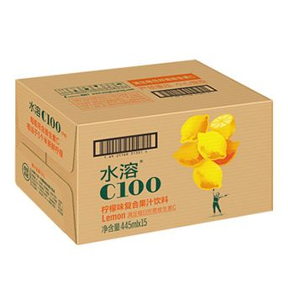 | 445mL水溶C100柠檬味15入纸箱 | 445ml*15 | ￥48.00 | ￥53.00 | ￥8.00 | ￥5.00 | ￥4.00 | ￥0.90
SPBM066 | 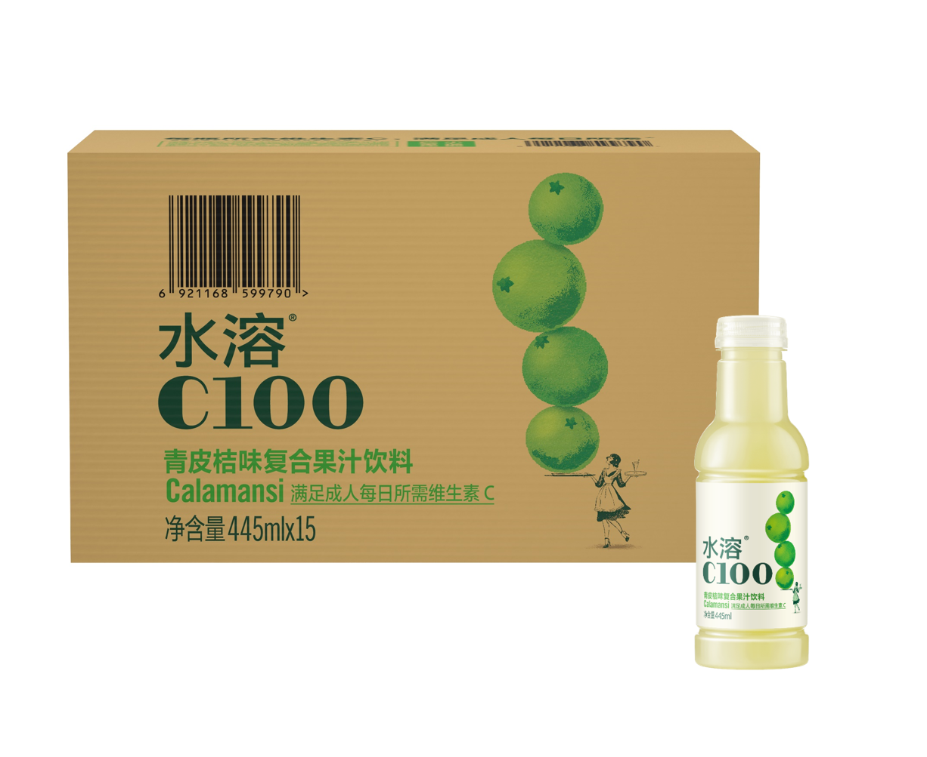 | 445mL水溶C100青皮桔味15入纸箱 | 445ml*15 | ￥48.00 | ￥53.00 | ￥8.00 | ￥5.00 | ￥4.00 | ￥0.90
SPBM067 | 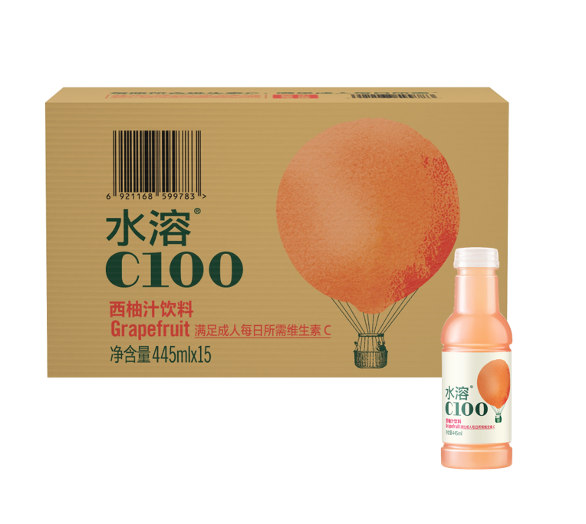 | 445mL水溶C100西柚味15入纸箱 | 445ml*15 | ￥48.00 | ￥53.00 | ￥8.00 | ￥5.00 | ￥4.00 | ￥0.90
SPBM068 | 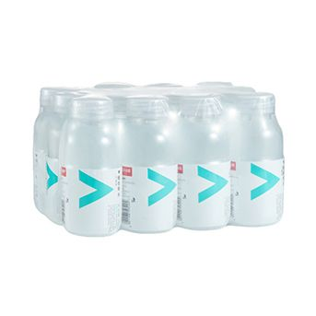 | 250mL维他命水柠檬风味12入彩膜 | 250mL*12 | ￥23.00 | ￥25.00 | ￥4.00 | ￥2.50 | ￥2.00 | ￥0.45
SPBM069 | 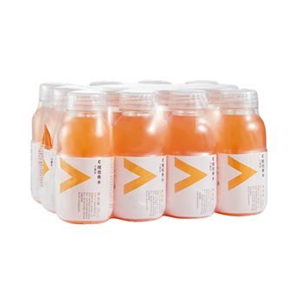 | 250mL维他命水柑橘风味12入彩膜 | 250mL*12 | ￥23.00 | ￥25.00 | ￥4.00 | ￥2.50 | ￥2.00 | ￥0.45
SPBM070 | 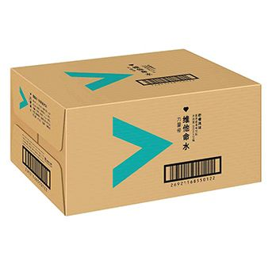 | 500mL维他命水柠檬风味15入纸箱 | 500mL*15 | ￥46.00 | ￥51.00 | ￥8.00 | ￥5.00 | ￥4.00 | ￥0.90
SPBM071 | 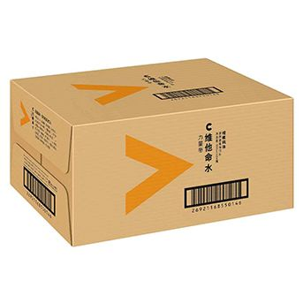 | 500mL维他命水柑橘风味15入纸箱 | 500mL*15 | ￥46.00 | ￥51.00 | ￥8.00 | ￥5.00 | ￥4.00 | ￥0.90
SPBM072 | 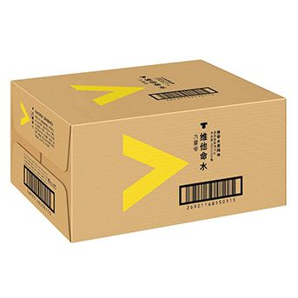 | 500mL维他命水热带水果风味15入纸箱 | 500mL*15 | ￥46.00 | ￥51.00 | ￥8.00 | ￥5.00 | ￥4.00 | ￥0.90
SPBM073 | 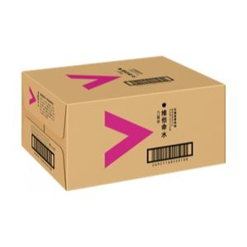 | 500mL维他命水石榴蓝莓风味15入纸箱 | 500mL*15 | ￥46.00 | ￥51.00 | ￥8.00 | ￥5.00 | ￥4.00 | ￥0.90
SPBM074 |  | 500mL维他命水蓝莓树莓风味15入纸箱 | 500ml*15 | ￥46.00 | ￥51.00 | ￥8.00 | ￥5.00 | ￥4.00 | ￥0.90
SPBM075 |  | 500mL维他命水西梅桃子风味15入纸箱 | 500mL*15 | ￥46.00 | ￥51.00 | ￥8.00 | ￥5.00 | ￥4.00 | ￥0.90
SPBM076 |  | 500mL维他命水柚子复合风味15入纸箱 | 500mL*15 | ￥46.00 | ￥51.00 | ￥8.00 | ￥5.00 | ￥4.00 | ￥0.90
SPBM077 |  | 335mL东方树叶桂花乌龙4*6纸箱 | 335mL*24 | ￥49.00 | ￥54.00 | ￥8.00 | ￥5.00 | ￥4.00 | ￥0.90
SPBM078 |  | 335mL东方树叶乌龙茶4*6纸箱 | 335ml*24 | ￥49.00 | ￥54.00 | ￥8.00 | ￥5.00 | ￥4.00 | ￥0.90
SPBM079 |  | 335mL东方树叶茉莉花茶4*6纸箱 | 335mL*4*6 | ￥49.00 | ￥54.00 | ￥8.00 | ￥5.00 | ￥4.00 | ￥0.90
SPBM080 |  | 335mL东方树叶青柑普洱茶4*6纸箱 | 335ml*24 | ￥49.00 | ￥54.00 | ￥8.00 | ￥5.00 | ￥4.00 | ￥0.90
SPBM081 |  | 335mL东方树叶桂花乌龙15入纸箱 | 335ml*15 | ￥35.00 | ￥40.00 | ￥8.00 | ￥5.00 | ￥4.00 | ￥0.90
SPBM082 |  | 335mL东方树叶青柑普洱茶15入纸箱 | 335mL*15 | ￥35.00 | ￥40.00 | ￥8.00 | ￥5.00 | ￥4.00 | ￥0.90
SPBM083 |  | 335mL东方树叶乌龙茶15入纸箱 | 335mL*15 | ￥35.00 | ￥40.00 | ￥8.00 | ￥5.00 | ￥4.00 | ￥0.90
SPBM084 |  | 335mL东方树叶茉莉花茶15入纸箱 | 335mL*15 | ￥35.00 | ￥40.00 | ￥8.00 | ￥5.00 | ￥4.00 | ￥0.90
SPBM085 |  | 335mL东方树叶红茶15入纸箱 | 335ml*15 | ￥35.00 | ￥40.00 | ￥8.00 | ￥5.00 | ￥4.00 | ￥0.90
SPBM086 |  | 500mL东方树叶陈皮白茶15入纸箱普通装 | 500mL*15 | ￥46.00 | ￥51.00 | ￥8.00 | ￥5.00 | ￥4.00 | ￥0.90 | ￥0.00
SPBM087 |  | 500mL东方树叶陈皮白茶15入纸箱开盖活动装 | 500mL*15 | ￥46.00 | ￥51.00 | ￥8.00 | ￥5.00 | ￥4.00 | ￥0.90 | ￥0.00
SPBM088 |  | 500mL东方树叶黑乌龙茶15入纸箱 | 500ml*15 | ￥46.00 | ￥51.00 | ￥8.00 | ￥5.00 | ￥4.00 | ￥0.90 | ￥0.00
SPBM089 |  | 500mL东方树叶青柑普洱茶15入纸箱 | 500mL*15 | ￥46.00 | ￥51.00 | ￥8.00 | ￥5.00 | ￥4.00 | ￥0.90 | ￥0.00
SPBM090 |  | 500mL东方树叶红茶15入纸箱 | 500mL*15 | ￥46.00 | ￥51.00 | ￥8.00 | ￥5.00 | ￥4.00 | ￥0.90 | ￥0.00
SPBM091 |  | 500mL东方树叶乌龙茶15入纸箱 | 500mL*15 | ￥46.00 | ￥51.00 | ￥8.00 | ￥5.00 | ￥4.00 | ￥0.90 | ￥0.00
SPBM092 |  | 500mL东方树叶茉莉花茶15入纸箱 | 500ml*15 | ￥46.00 | ￥51.00 | ￥8.00 | ￥5.00 | ￥4.00 | ￥0.90 | ￥0.00
SPBM093 |  | 500mL东方树叶茉莉花茶15入纸箱开盖活动装 | 500ml*15 | ￥46.00 | ￥51.00 | ￥8.00 | ￥5.00 | ￥4.00 | ￥0.90 | ￥0.00
SPBM094 |  | 500mL东方树叶青柑普洱15入纸箱开盖活动装 | 500mL*15 | ￥46.00 | ￥51.00 | ￥8.00 | ￥5.00 | ￥4.00 | ￥0.90 | ￥0.00
SPBM095 |  | 500mL东方树叶乌龙茶15入纸箱开盖活动装 | 500ml*15 | ￥46.00 | ￥51.00 | ￥8.00 | ￥5.00 | ￥4.00 | ￥0.90 | ￥0.00
SPBM096 |  | 500mL东方树叶绿茶15入纸箱开盖活动装 | 500ml*15 | ￥46.00 | ￥51.00 | ￥8.00 | ￥5.00 | ￥4.00 | ￥0.90 | ￥0.00
SPBM097 |  | 500mL东方树叶红茶15入纸箱开盖活动装 | 500mL*15 | ￥46.00 | ￥51.00 | ￥8.00 | ￥5.00 | ￥4.00 | ￥0.90 | ￥0.00
SPBM098 |  | 500mL东方树叶绿茶15入纸箱 | 500ml*15 | ￥46.00 | ￥51.00 | ￥8.00 | ￥5.00 | ￥4.00 | ￥0.90 | ￥0.00
SPBM099 |  | 900mL东方树叶红茶12入纸箱 | 900mL*12 | ￥53.00 | ￥56.00 | ￥8.00 | ￥5.00 | ￥4.00 | ￥0.90
SPBM100 |  | 900mL东方树叶乌龙茶12入纸箱 | 900mL*12 | ￥53.00 | ￥56.00 | ￥8.00 | ￥5.00 | ￥4.00 | ￥0.90
SPBM101 |  | 900mL东方树叶茉莉花茶12入纸箱 | 900mL*12 | ￥53.00 | ￥56.00 | ￥8.00 | ￥5.00 | ￥4.00 | ￥0.90
SPBM102 |  | 900mL东方树叶青柑普洱茶12入纸箱 | 900mL*12 | ￥53.00 | ￥56.00 | ￥8.00 | ￥5.00 | ￥4.00 | ￥0.90
SPBM103 |  | 900mL东方树叶黑乌龙茶12入纸箱 | 900mL*12 | ￥53.00 | ￥56.00 | ￥8.00 | ￥5.00 | ￥4.00 | ￥0.90
SPBM104 |  | 1.5L东方树叶茉莉花茶6入纸箱 | 1.5L*6 | ￥42.00 | ￥46.00 | ￥8.00 | ￥5.00 | ￥4.00 | ￥0.90
SPBM105 |  | 1.5L东方树叶乌龙茶6入纸箱 | 1.5L*6 | ￥42.00 | ￥46.00 | ￥8.00 | ￥5.00 | ￥4.00 | ￥0.90
SPBM106 |  | 1.5L东方树叶青柑普洱茶6入纸箱 | 1.5L*6 | ￥42.00 | ￥46.00 | ￥8.00 | ￥5.00 | ￥4.00 | ￥0.90
SPBM107 |  | 250mL茶π西柚茉莉花茶12入彩膜 | 250ml*12 | ￥22.50 | ￥25.00 | ￥4.00 | ￥2.50 | ￥2.00 | ￥0.45
SPBM108 |  | 250mL茶π青提乌龙茶12入彩膜 | 250ml*12 | ￥22.50 | ￥25.00 | ￥4.00 | ￥2.50 | ￥2.00 | ￥0.45
SPBM109 |  | 250mL茶π柠檬红茶12入彩膜 | 250ml*12 | ￥22.50 | ￥25.00 | ￥4.00 | ￥2.50 | ￥2.00 | ￥0.45
SPBM110 |  | 250mL茶π蜜桃乌龙茶12入彩膜 | 250mL*12 | ￥22.50 | ￥25.00 | ￥4.00 | ￥2.50 | ￥2.00 | ￥0.45
SPBM111 |  | 500mL茶π茉莉花柠檬茶15入纸箱 | 500mL*15 | ￥46.00 | ￥51.00 | ￥8.00 | ￥5.00 | ￥4.00 | ￥0.90
SPBM112 |  | 500mL茶π柑普柠檬茶15入纸箱 | 500mL*15 | ￥46.00 | ￥51.00 | ￥8.00 | ￥5.00 | ￥4.00 | ￥0.90
SPBM113 |  | 500mL茶π青提乌龙茶15入纸箱 | 500mL*15 | ￥46.00 | ￥51.00 | ￥8.00 | ￥5.00 | ￥4.00 | ￥0.90
SPBM114 |  | 500mL茶π柠檬红茶15入纸箱 | 500mL*15 | ￥46.00 | ￥51.00 | ￥8.00 | ￥5.00 | ￥4.00 | ￥0.90
SPBM115 |  | 500mL茶π蜜桃乌龙茶15入纸箱 | 500mL*15 | ￥46.00 | ￥51.00 | ￥8.00 | ￥5.00 | ￥4.00 | ￥0.90
SPBM116 |  | 500mL茶π柚子绿茶15入纸箱 | 500mL*15 | ￥46.00 | ￥51.00 | ￥8.00 | ￥5.00 | ￥4.00 | ￥0.90
SPBM117 |  | 500mL茶π西柚茉莉花茶15入纸箱 | 500ml*15 | ￥46.00 | ￥51.00 | ￥8.00 | ￥5.00 | ￥4.00 | ￥0.90
SPBM118 |  | 900mL茶π西柚茉莉花茶12入纸箱 | 900mL*12 | ￥50.00 | ￥55.00 | ￥8.00 | ￥5.00 | ￥4.00 | ￥0.90
SPBM119 |  | 900mL茶π柚子绿茶12入纸箱 | 900mL*12 | ￥50.00 | ￥55.00 | ￥8.00 | ￥5.00 | ￥4.00 | ￥0.90
SPBM120 |  | 900mL茶π柠檬红茶12入纸箱 | 900mL*12 | ￥50.00 | ￥55.00 | ￥8.00 | ￥5.00 | ￥4.00 | ￥0.90
SPBM121 |  | 900mL茶π蜜桃乌龙茶12入纸箱 | 900mL*12 | ￥50.00 | ￥55.00 | ￥8.00 | ￥5.00 | ￥4.00 | ￥0.90
SPBM122 |  | 300mL常温型NFC100%番石榴混合汁3*10纸箱 | 300mL*3*10 | ￥153.00 | ￥160.00
SPBM123 |  | 300mL常温型NFC100%芒果混合汁3*10纸箱 | 300ml*10 | ￥153.00 | ￥160.00
SPBM124 |  | 300mL常温型NFC100%橙汁24入纸箱 | 300ml*24 | ￥120.00 | ￥125.00 | ￥8.00 | ￥5.00 | ￥4.00 | ￥0.90
SPBM125 |  | 300mL常温型NFC100%橙汁3*10纸箱 | 300mL*3*10 | ￥153.00 | ￥160.00
SPBM126 |  | 300mL常温型NFC100%芒果混合汁24入纸箱 | 300mL*24 | ￥120.00 | ￥125.00 | ￥8.00 | ￥5.00 | ￥4.00 | ￥0.90
SPBM127 |  | 300mL常温型NFC100%番石榴混合汁24入纸箱 | 300ml*24 | ￥120.00 | ￥125.00 | ￥8.00 | ￥5.00 | ￥4.00 | ￥0.90
SPBM128 |  | 300mL常温型NFC100%苹果香蕉汁24入纸箱 | 300ml*24 | ￥120.00 | ￥125.00 | ￥8.00 | ￥5.00 | ￥4.00 | ￥0.90
SPBM129 |  | 300mL常温型NFC100%苹果香蕉汁3*10纸箱 | 300ml*30 | ￥153.00 | ￥160.00
SPBM130 |  | 900mL常温型NFC100%番石榴混合汁12入纸箱 | 900mL*12 | ￥165.00 | ￥170.00 | ￥8.00 | ￥5.00 | ￥4.00 | ￥0.90
SPBM131 |  | 900mL常温型NFC100%橙汁12入纸箱 | 900mL*12 | ￥165.00 | ￥170.00 | ￥8.00 | ￥5.00 | ￥4.00 | ￥0.90
SPBM132 |  | 900mL常温型NFC100%芒果混合汁12入纸箱 | 900mL*12 | ￥165.00 | ￥170.00 | ￥8.00 | ￥5.00 | ￥4.00 | ￥0.90
SPBM133 |  | 300mL打奶茶乌龙奶茶15入纸箱 | 300mL*15
SPBM134 |  | 300mL打奶茶红茶奶茶15入纸箱 | 300mL*15
SPBM135 |  | 300mL打奶茶茉莉奶绿15入纸箱 | 300mL*15
SPBM136 |  | 300mL打奶茶铁观音奶茶15入纸箱 | 300mL*15
SPBM137 |  | 250mLPET咖啡无糖美式16入纸箱 | 250ml*16
SPBM138 |  | 250mLPET咖啡醇香拿铁16入纸箱 | 250ml*16
SPBM139 |  | 400mLPET咖啡经典黑咖15入纸箱 | 400ml*15 | ￥46.00 | ￥51.00
SPBM140 |  | 400mLPET咖啡经典拿铁15入纸箱 | 400ml*15 | ￥46.00 | ￥51.00
SPBM141 |  | 410mL苏打天然水柑橘味15入纸箱 | 410mL*15 | ￥34.00 | ￥39.00 | ￥8.00 | ￥5.00 | ￥4.00 | ￥0.90
SPBM142 |  | 410mL苏打天然水原味15入纸箱 | 410ml*15 | ￥34.00 | ￥39.00 | ￥8.00 | ￥5.00 | ￥4.00 | ￥0.90
SPBM143 |  | 410mL苏打天然水白桃风味15入纸箱 | 410ml*15 | ￥34.00 | ￥39.00 | ￥8.00 | ￥5.00 | ￥4.00 | ￥0.90
SPBM144 |  | 410mL苏打天然水柠檬风味15入纸箱 | 410mL*15 | ￥34.00 | ￥39.00 | ￥8.00 | ￥5.00 | ￥4.00 | ￥0.90
SPBM145 |  | 410mL苏打天然水白桃风味4*6纸箱 | 410ml*24 | ￥54.50 | ￥60.00 | ￥8.00 | ￥5.00 | ￥4.00 | ￥0.90
SPBM146 |  | 410mL苏打天然水柠檬风味4*6纸箱 | 410mL*24 | ￥54.50 | ￥60.00 | ￥8.00 | ￥5.00 | ￥4.00 | ￥0.90
SPBM147 |  | 410mL苏打天然水日向夏橘风味4*6纸箱 | 410ml*24 | ￥54.50 | ￥60.00 | ￥8.00 | ￥5.00 | ￥4.00 | ￥0.90
SPBM148 |  | 410mL苏打天然水日向夏橘风味15入纸箱 | 410ml*15 | ￥34.00 | ￥39.00 | ￥8.00 | ￥5.00 | ￥4.00 | ￥0.90
SPBM149 |  | 500mL苏打气泡水知夏桃桃15入纸箱 | 500mL*15
SPBM150 |  | 270mL铝罐咖啡拿铁15入纸箱 | 270ml*15 | ￥95.00 | ￥100.00
SPBM151 |  | 270mL铝罐咖啡无糖黑咖15入纸箱 | 270ml*15 | ￥95.00 | ￥100.00
SPBM152 |  | 270mL铝罐咖啡低糖拿铁15入纸箱 | 270ml*15 | ￥95.00 | ￥100.00
SPBM153 |  | 3KG农夫鲜果脐橙1入纸箱通用 | 3KG*1
SPBM154 |  | 0.5KG东北香米吉宏六号4*8纸箱礼盒 | 0.5KG*1
SPBM155 |  | 0.75KG东北香米吉宏六号22入纸箱三边袋 | 0.75KG*22 | ￥134.00
SPBM156 |  | 1KG东北香米吉宏六号16入纸箱三边袋 | 1000g*16
SPBM157 |  | 1.5KG东北香米吉宏六号10入纸箱 | 1.5KG*10 | ￥143.00
SPBM158 |  | 2.5KG东北香米吉宏六号6入纸箱 | 2.5KG*6
SPBM159 |  | 5KG东北香米吉宏六号5入纸箱 | 5KG*5

